kak acil
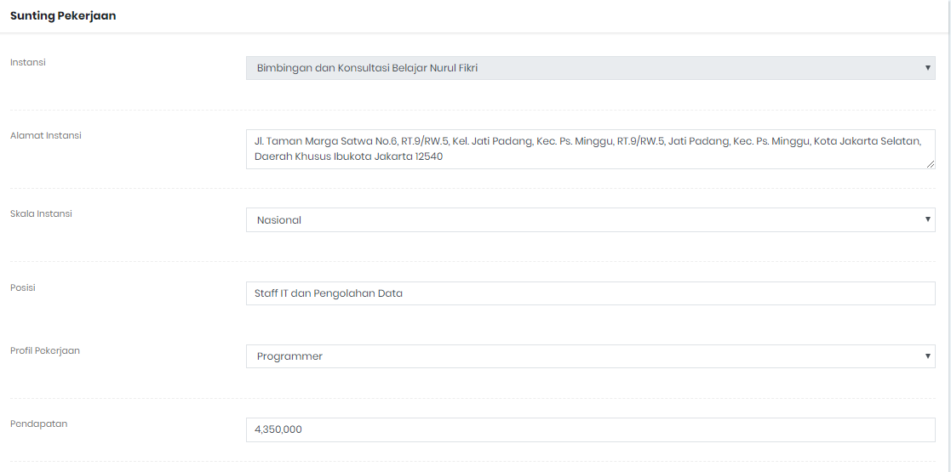
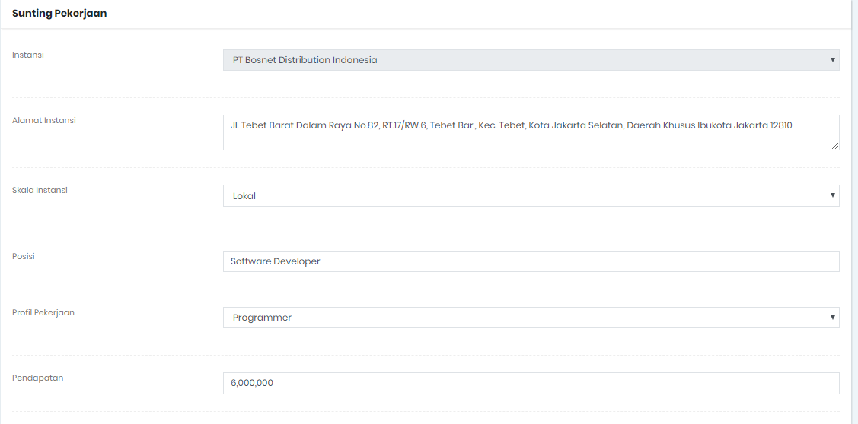
Muhammad Ardiansyah Rizkiyanto
Pertanyaan | Jawaban
Pekerjaan
Masa tunggu Saudara dari kelulusan hingga mendapat pekerjaan pertama | 0 bulan (setelah lulus langsung diterima)
Apakah pekerjaan Saudara saat ini berhubungan dengan bidang ilmu yang Saudara pelajari di Perguruan Tinggi? | Ya
Bagaimana anda mencari pekerjaan tersebut? | Mencari lewat internet/iklan online/milis,
Berapa perusahaan/instansi/institusi yang sudah anda lamar (lewat surat atau e-mail) sebelum anda memeroleh pekerjaan pertama? | 1
Berapa banyak perusahaan/instansi/institusi yang merespons lamaran anda? | 2
Berapa banyak perusahaan/instansi/institusi yang mengundang anda untuk wawancara? | 2
Tingkat pendidikan apa yang paling tepat/sesuai untuk pekerjaan anda saat ini? | Tingkat yang Sama
Adakah hambatan/kendala yang Saudara alami dalam menyesuaikan diri dengan pekerjaan? | Tidak Ada
Pendidikan
Berapa lama masa studi/perkuliahan anda? | 10
Berapa lama penulisan skripsi anda? | > 12 bulan
Apakah anda mempublikasikan skripsi anda? | Tidak
Menurut anda seberapa besar penekanan pada metode pembelajaran di bawah ini dilaksanakan di program studi anda? | Perkuliahan | Besar
 | Demonstrasi | Kurang
 | Partisipasi dalam proyek riset | Besar
 | Magang | Kurang
 | Praktikum | Besar
 | Kerja Lapangan | Cukup Besar
 | Diskusi | Cukup Besar
Setelah Saudara lulus dari UNJ, apakah Saudara melanjutkan pendidikan lagi? Jika ya di tingkat mana Saudara melanjutkan pendidikan?
Dimana Saudara melanjutkan pendidikan?
Apakah S1 Anda linear dengan S2 ?
Setelah Saudara lulus dari UNJ, apakah Saudara meningkatkan kompetensi diri melalui | Belum Ada
Kompetensi
Pengetahuan apa yang Saudara butuhkan dari perkuliahan untuk menunjang pekerjaan Saudara saat ini? | Algoritma dan Dasar Pemrograman
Pernahkah Saudara mengikuti tes Profesi di bidang tertentu yang mendukung pekerjaan Saudara saat ini? | Sertifikasi Kompetensi Junior Programmer
Adakah Organisasi Profesi yang Saudara ikuti? | Lembaga Sertifikasi Profesi Telematika
Pada saat lulus, pada tingkat mana kompetensi di bawah ini anda kuasai? *pertanyaan untuk alumni yang sudah lulus > 2 tahun | Pengetahuan di bidang atau disiplin ilmu anda
 | Pengetahuan di luar bidang atau disiplin ilmu anda
 | Pengetahuan umum
 | Bahasa Inggris
 | Ketrampilan internet
 | Ketrampilan komputer
 | Berpikir kritis
 | Ketrampilan riset
 | Kemampuan belajar
 | Kemampuan berkomunikasi
 | Bekerja di bawah tekanan
 | Manajemen waktu
 | Bekerja secara mandiri
 | Bekerja dalam tim/bekerjasama dengan orang lain
 | Kemampuan dalam memecahkan masalah
 | Negosiasi
 | Kemampuan analisis
 | Toleransi
 | Kemampuan adaptasi
 | Loyalitas
 | Integritas
 | Bekerja dengan orang yang berbeda budaya maupun latar belakang
 | Kepemimpinan
 | Kemampuan dalam memegang tanggung jawab
 | Inisiatif
 | Manajemen proyek/program
 | Kemampuan untuk memresentasikan ide/produk/laporan
 | Kemampuan dalam menulis laporan, memo dan dokumen
 | Kemampuan untuk terus belajar sepanjang hayat
Wirausaha
Jika anda berwirausaha apa nama usaha yang didirikan?
Bergerak di bidang apa usaha anda?
Berapa lama usaha anda berdiri?
Berapa jumlah karyawan anda?
Berapa pendapatan dari usaha tersebut?
Saran Masukan
Saran Saudara untuk perbaikan Program Studi Ilmu Komputer | materi pembelajaran / kurikulumnya lebih menyesuaikan teknologi yang sedang dipakai di dunia kerja

kak ferdi
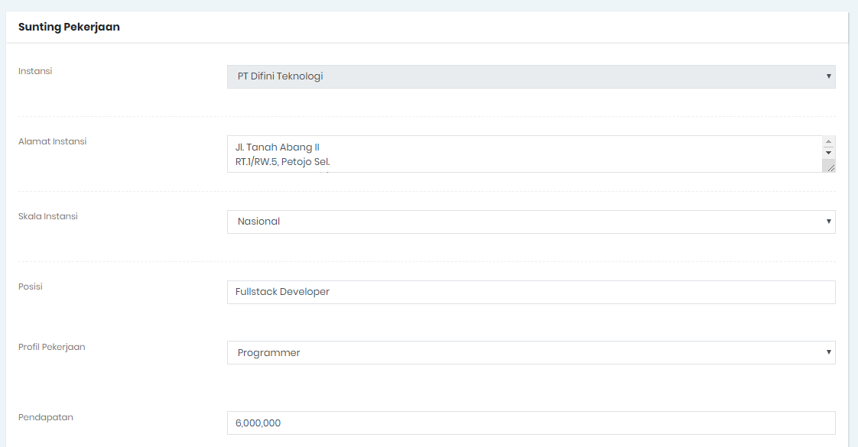

Ferdiansyah
Pertanyaan | Jawaban
Pekerjaan
Masa tunggu Saudara dari kelulusan hingga mendapat pekerjaan pertama | 0 bulan (setelah lulus langsung diterima)
Apakah pekerjaan Saudara saat ini berhubungan dengan bidang ilmu yang Saudara pelajari di Perguruan Tinggi? | Ya
Bagaimana anda mencari pekerjaan tersebut? | Lainnya :,
 | dari whatsapp,
Berapa perusahaan/instansi/institusi yang sudah anda lamar (lewat surat atau e-mail) sebelum anda memeroleh pekerjaan pertama? | 1
Berapa banyak perusahaan/instansi/institusi yang merespons lamaran anda? | 1
Berapa banyak perusahaan/instansi/institusi yang mengundang anda untuk wawancara? | 1
Tingkat pendidikan apa yang paling tepat/sesuai untuk pekerjaan anda saat ini? | Tidak Perlu Pendidikan Tinggi
Adakah hambatan/kendala yang Saudara alami dalam menyesuaikan diri dengan pekerjaan? | Ada
 | pasti ada
Pendidikan
Berapa lama masa studi/perkuliahan anda? | 10 semester
Berapa lama penulisan skripsi anda? | 10 bulan
Apakah anda mempublikasikan skripsi anda? | Tidak
Menurut anda seberapa besar penekanan pada metode pembelajaran di bawah ini dilaksanakan di program studi anda? | Perkuliahan | Cukup Besar
 | Demonstrasi | Cukup Besar
 | Partisipasi dalam proyek riset | Besar
 | Magang | Besar
 | Praktikum | Besar
 | Kerja Lapangan | Besar
 | Diskusi | Cukup Besar
Setelah Saudara lulus dari UNJ, apakah Saudara melanjutkan pendidikan lagi? Jika ya di tingkat mana Saudara melanjutkan pendidikan?
Dimana Saudara melanjutkan pendidikan?
Apakah S1 Anda linear dengan S2 ?
Setelah Saudara lulus dari UNJ, apakah Saudara meningkatkan kompetensi diri melalui | Belum Ada
Kompetensi
Pengetahuan apa yang Saudara butuhkan dari perkuliahan untuk menunjang pekerjaan Saudara saat ini? | logika pemrograman
Pernahkah Saudara mengikuti tes Profesi di bidang tertentu yang mendukung pekerjaan Saudara saat ini?
Adakah Organisasi Profesi yang Saudara ikuti?
Pada saat lulus, pada tingkat mana kompetensi di bawah ini anda kuasai? *pertanyaan untuk alumni yang sudah lulus > 2 tahun | Pengetahuan di bidang atau disiplin ilmu anda
 | Pengetahuan di luar bidang atau disiplin ilmu anda
 | Pengetahuan umum
 | Bahasa Inggris
 | Ketrampilan internet
 | Ketrampilan komputer
 | Berpikir kritis
 | Ketrampilan riset
 | Kemampuan belajar
 | Kemampuan berkomunikasi
 | Bekerja di bawah tekanan
 | Manajemen waktu
 | Bekerja secara mandiri
 | Bekerja dalam tim/bekerjasama dengan orang lain
 | Kemampuan dalam memecahkan masalah
 | Negosiasi
 | Kemampuan analisis
 | Toleransi
 | Kemampuan adaptasi
 | Loyalitas
 | Integritas
 | Bekerja dengan orang yang berbeda budaya maupun latar belakang
 | Kepemimpinan
 | Kemampuan dalam memegang tanggung jawab
 | Inisiatif
 | Manajemen proyek/program
 | Kemampuan untuk memresentasikan ide/produk/laporan
 | Kemampuan dalam menulis laporan, memo dan dokumen
 | Kemampuan untuk terus belajar sepanjang hayat
Wirausaha
Jika anda berwirausaha apa nama usaha yang didirikan?
Bergerak di bidang apa usaha anda?
Berapa lama usaha anda berdiri?
Berapa jumlah karyawan anda?
Berapa pendapatan dari usaha tersebut?
Saran Masukan
Saran Saudara untuk perbaikan Program Studi Ilmu Komputer

kak anita
